Sheet1
Papper aug 2022 |  |  | J18 |  | Johan Tunbratt
Lag: | J18

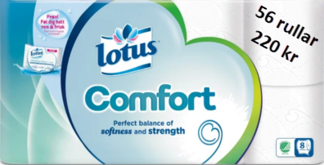
 | Friköp (300 kr) | Toa | Hushåll | Fakturera
Mille Abrahamsson |  | 5 | 0 | 1100
Elias Strand, befriad |  | 0 | 0 | 0
Max Roos |  | 5 | 5 | 2075
Simon Eriksson |  | 4 | 6 | 2050
Dante Gullback |  | 11 | 10 | 4370
Nils Brink |  | 8 | 2 | 2150
Anton Fahlgren |  | 10 | 1 | 2395
Erik Klockmo |  | 7 | 3 | 2125
Sebastian Sjödin |  | 9 | 6 | 3150
Ville Meskanen |  | 8 | 2 | 2150
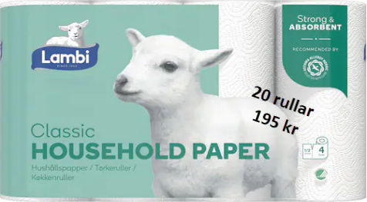
Hugo Bergman |  | 13 | 8 | 4420
Sebastian Berg |  | 6 | 4 | 2100
Wiggo Nääf |  | 5 | 3 | 1685
Edwin Svahn |  | 5 | 3 | 1685
Manne Södervall |  | 8 | 2 | 2150
Anton Skarin |  | 7 | 7 | 2905
Isak Larsson |  | 19 | 10 | 6130
Oskar Haga |  | 9 | 1 | 2175
Nils Tunbratt |  | 22 | 13 | 7375
Alfred Engström |  | 12 | 5 | 3615
Filip Egström |  | 12 | 5 | 3615
Janis Weber |  | 0 | 0 | 0
Axel Richardsson |  | 10 | 0 | 2200
 |  | 0 | 0 | 0
 |  | 0 | 0 | 0 | Förtjänst
 |  | 0 | 0 | 0 | Toapapper | 78 kr/säck | 15210
 |  | 0 | 0 | 0 | Hushåll | 55 kr/säck | 5280
 |  | 0 | 0 | 0
 |  | 0 | 0 | 0 |  |  | 20490 | :- | vinst till laget
 |  | 0 | 0 | 0
 |  | 0 | 0 | 0
 |  | 0 | 0 | 0
Totalt | 0 | 195 | 96 | 61620

